Sheet2
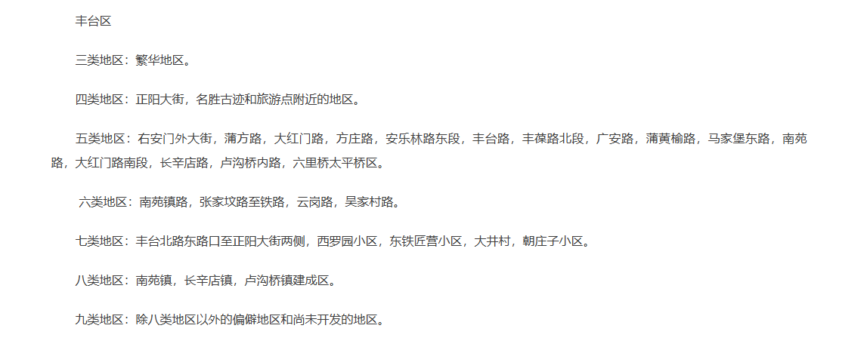
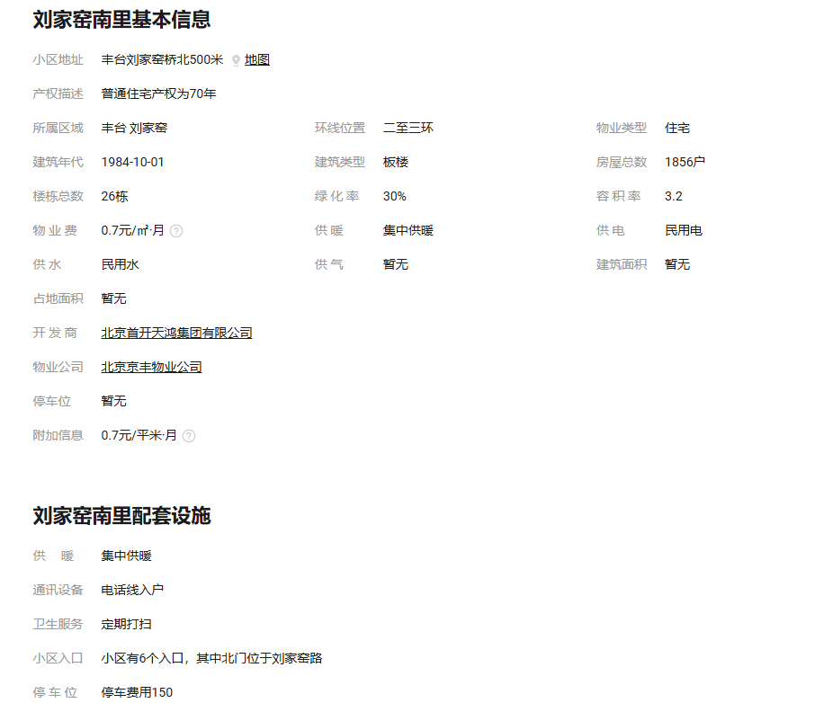

北京市人民政府发布北京市出让国有土地使用权基准地价的通知_市政府文件_首都之窗_北京市人民政府门户网站

